Zadanie 1
Zadanie
Piekarnia produkuje 2 rodzaje bułek (B1, B2), które odpowiednio kosztują 1 i 3 złote. Na wypiek bułki pierwszej (B1) potrzeba 1 dkg mąki, 1 dkg cukru. Na wypiek bułki drugiej (B2) potrzeba 2 dkg mąki, 1 dkg cukru i 1 dkg rodzynek. Przy czym w magazynie piekarni dostępne jest tylko 5 dkg mąki, 4 dkg cukru i 1 dkg rodzynek. Ile i jakich bułek powinniśmy upiec aby otrzymać największy zysk, biorąc pod uwagę ograniczone zapasy składników.
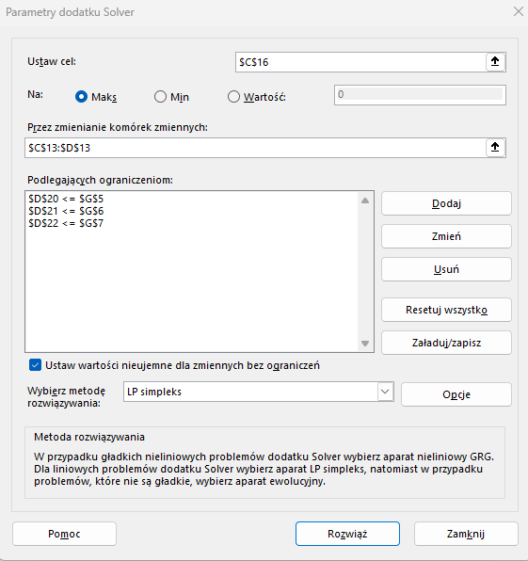
 |  |  |  | Bułka 1 | Bułka 2 | ograniczenia zapasów
 |  |  | mąka | 1 | 2 | 5
 |  |  | cukier | 1 | 1 | 4
 |  |  | rodzynki | 0 | 1 | 1
 |  |  | cena za bułkę | 1 | 3 | maksymalizacja

 | Komórki zmieniane: | x1 (C13) | x2 (D13)
 |  | 0 | 0

 | Funkcja celu (minimalizacja): | f(x)=1*x1+3*x2 | C13*E8+D13*F8
 |  | 0

 | Ograniczenia: |  | W komórkach poniżej zapisujemy tylko lewą stronę nierówności
 | wykorzystanie mąki | 1*x1+2*x2<=5 | 0 | E5*C13+F5*D13
 | wykorzystanie cukru | 1*x1+1*x2<=4 | 0 | E6*C13+F6*D13
 | wykorzystanie rodzynek | 0*x1+1x*2<=1 | 0 | E7*C13+F7*D13

